关系图
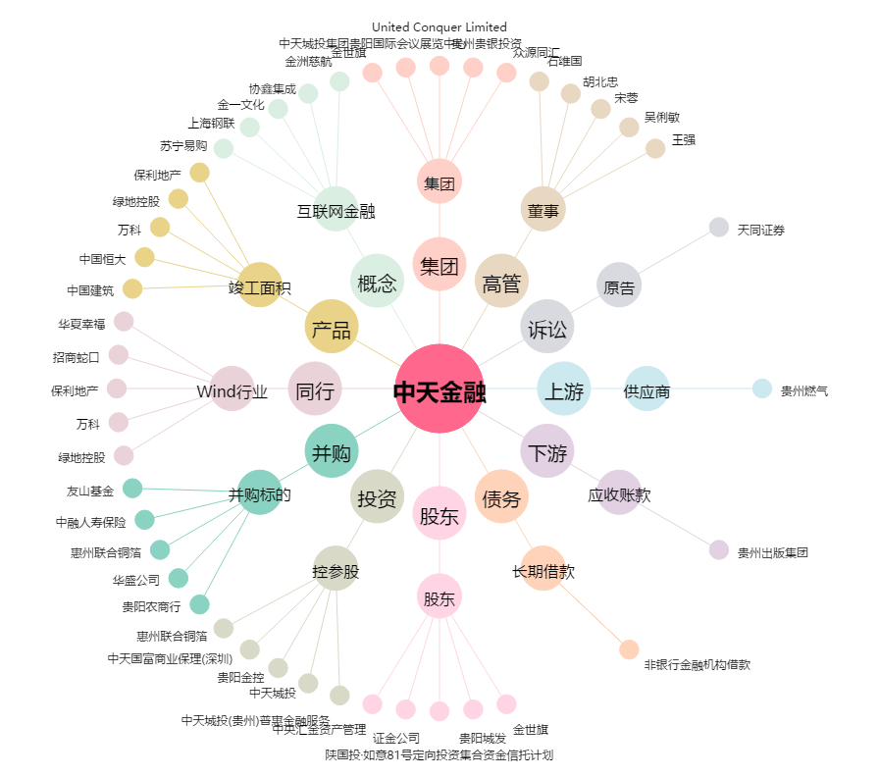
中天金融[000540.SZ] - 关系概览图

